Tabelle1
Hilfstabelle zur Abschätzung der Tränkeerrichtungskosten |  |  |  | J. Häusler, Institut für Nutztierforschung, HBLFA Raumberg-Gumpenstein
Bitte beachten: Eingabe nur in gelb hinterlegte Felder möglich
 |  | Stand 2012 |  | Hier Ihren Bedarf eingeben !
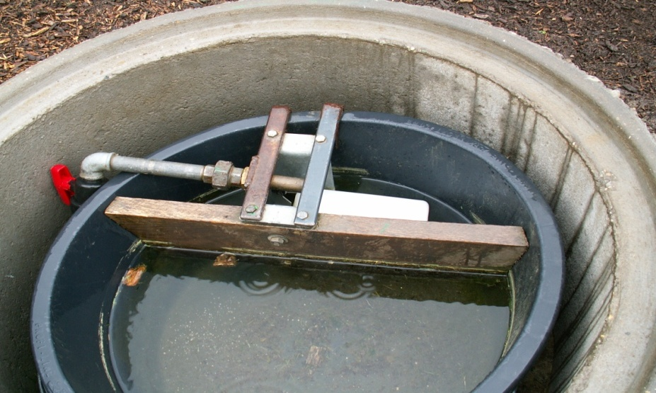
Materialbeispiel | Anmerkung | Preisband Euro | Preis - Einheit | Kosten je Einheit | Mein Bedarf- Einheiten | Kosten
Schlauchsystem
PE-Druckschlauch 1/2" | in 50 oder 100 lfm-Rollen | 1,10 bis 2,50 | je lfm | 2.0 | 50 | 100
PE-Druckschlauch 3/4" | in 50 oder 100 lfm-Rollen | 1,35 bis 2,80 | je lfm | 2.0 | 50 | 100
PE-Druckschlauch 1" | in 50 oder 100 lfm-Rollen | 2,40 bis 4,40 | je lfm | 3.0 | 50 | 150

Kupplungen
Anschlusskupplung mit Außengewinde, 20 x 1/2" |  | 3,00 bis 4,00 | je Stück | 3.5 | 5 | 17.5
Anschlusskupplung mit Außengewinde, 20 x 3/4" |  | 3,00 bis 4,00 | je Stück | 3.5 | 0 | 0
Anschlusskupplung mit Außengewinde, 20 x 1" |  | 3,00 bis 4,00 | je Stück | 3.5 | 0 | 0
Anschlusskupplung mit Außengewinde, 25 x 1/2" |  | 3,60 bis 4,80 | je Stück | 4.0 | 0 | 0
Anschlusskupplung mit Außengewinde, 25 x 3/4" |  | 3,60 bis 4,80 | je Stück | 4.0 | 0 | 0
Anschlusskupplung mit Außengewinde, 25 x 1" |  | 3,60 bis 4,80 | je Stück | 4.0 | 0 | 0
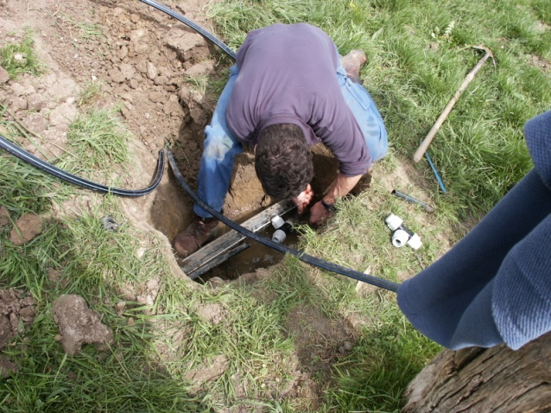
Anschlusskupplung mit Außengewinde, 32 x 3/4" |  | 4,90 bis 6,00 | je Stück | 5.0 | 0 | 0
Anschlusskupplung mit Außengewinde, 32 x 1" |  | 4,90 bis 6,00 | je Stück | 5.0 | 0 | 0
Anschlusskupplung mit Innengewinde, 20 x 1/2" |  | 3,00 bis 4,00 | je Stück | 3.5 | 0 | 0
Anschlusskupplung mit Innengewinde, 20 x 3/4" |  | 3,00 bis 4,00 | je Stück | 3.5 | 0 | 0
Anschlusskupplung mit Innengewinde, 25 x 1/2" |  | 3,60 bis 4,80 | je Stück | 4.0 | 0 | 0
Anschlusskupplung mit Innengewinde, 25 x 3/4" |  | 3,60 bis 4,80 | je Stück | 4.0 | 0 | 0
Anschlusskupplung mit Innengewinde, 25 x 1" |  | 3,60 bis 4,80 | je Stück | 4.0 | 0 | 0
Anschlusskupplung mit Innengewinde, 32 x 3/4" |  | 4,90 bis 6,00 | je Stück | 5.0 | 0 | 0
Anschlusskupplung mit Innengewinde, 32 x 1" |  | 4,90 bis 6,00 | je Stück | 5.0 | 0 | 0
Doppelkupplung 20 x 20 |  | 5,00 bis 6,20 | je Stück | 5.5 | 2 | 11
Doppelkupplung 25 x 25 |  | 6,70 bis 8,00 | je Stück | 7.0 | 0 | 0
Doppelkupplung 32 x 32 |  | 8,00 bis 9,70 | je Stück | 8.5 | 0 | 0
reduzierte Kupplung 25 x 20 |  | 6,60 bis 7,90 | je Stück | 7.0 | 5 | 35
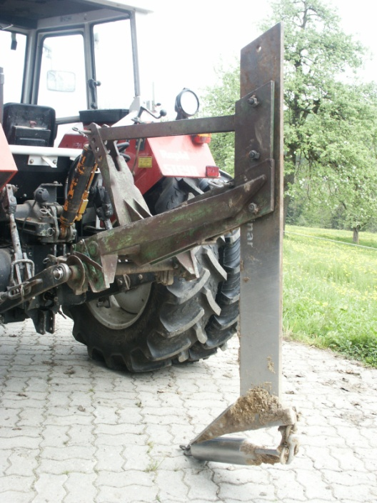
reduzierte Kupplung 32 x 25 |  | 8,00 bis 9,70 | je Stück | 8.5 | 0 | 0
T-Stück 90° 20 x 20 x 20 |  | 7,30 bis 8,70 | je Stück | 7.5 | 0 | 0
T-Stück 90° 25 x 25 x 25 |  | 9,70 bis 11,70 | je Stück | 10.0 | 0 | 0
T-Stück 90° 32 x 32 x 32 |  | 12,60 bis 15,10 | je Stück | 13.0 | 0 | 0
T-Stück 90° reduziert 20 x 25 x 20 |  | 9,70 bis 11,70 | je Stück | 10.0 | 0 | 0
T-Stück 90° reduziert 25 x 20 x 25 |  | 9,70 bis 11,70 | je Stück | 10.0 | 0 | 0
T-Stück 90° reduziert 25 x 32 x 25 |  | 9,70 bis 11,70 | je Stück | 10.0 | 0 | 0
T-Stück 90° reduziert 32 x 25 x 32 |  | 12,60 bis 15,10 | je Stück | 13.0 | 0 | 0
Winkel 90° 20 x 20 |  | 5,00 bis 6,20 | je Stück | 5.5 | 4 | 22
Winkel 90° 25 x 25 |  | 6,70 bis 8,00 | je Stück | 7.0 | 0 | 0
Winkel 90° 32 x 32 |  | 8,00 bis 9,70 | je Stück | 8.5 | 0 | 0
Endkappe 20 |  | 3,00 bis 4,00 | je Stück | 3.5 | 5 | 17.5
Endkappe 25 |  | 3,60 bis 4,80 | je Stück | 4.0 | 0 | 0
Endkappe 32 |  | 4,90 bis 6,00 | je Stück | 5.0 | 0 | 0
Kugelhahn | zur Entleerung im Herbst | 9,00 bis 12,00 | je Stück | 10.0 | 2 | 20
Absperrventil 1/2" | im frostsicheren Bereich | 5,00 bis 6,00 | je Stück | 5.5 | 2 | 11
Absperrventil 3/4" | im frostsicheren Bereich | 6,00 bis 7,50 | je Stück | 6.5 | 0 | 0
Absperrventil 1" | im frostsicheren Bereich | 9,00 bis 11,00 | je Stück | 10.0 | 0 | 0
Wassermengenzähler |  | 30 bis 40 | je Stück | 35.0 | 1 | 35
Sonstiges |  |  |  |  |  | 0

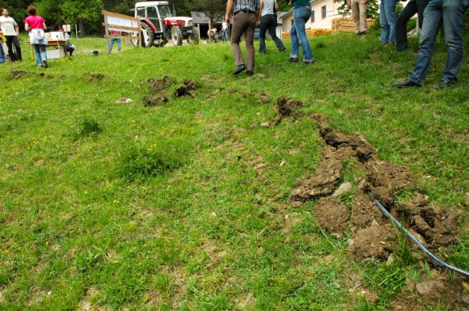
Tränke
Betonrohr 60 x 100 |  | 40 bis 50 | je Stück | 45.0 | 0 | 0
Betonrohr 80 x 100 |  | 65 bis 80 | je Stück | 70.0 | 2 | 140
Betonrohr 100 x 100 |  | 90 bis 110 | je Stück | 100.0 | 0 | 0
Betonschachtringe 60 x 50 x 7,5 |  | 33 bis 40 | je Stück | 35.0 | 0 | 0
Betonschachtringe 80 x 60 x 7,5 |  | 43 bis 52 | je Stück | 45.0 | 2 | 90
Betonschachtringe 100 x 60 x 7,5 |  | 51 bis 63 | je Stück | 55.0 | 0 | 0
Kunststoffwanne 50 |  | 15 bis 40 | je Stück | 30.0 | 0 | 0
Kunststoffwanne 70 |  | 25 bis 60 | je Stück | 50.0 | 2 | 100
Kunststoffwanne 90 |  | 40 bis 80 | je Stück | 70.0 | 0 | 0
Weidetrog |  | 150 bis 500 | je Stück | 250.0 | 0 | 0
Schwimmer | Hochdruckschwimmer | 40 bis 55 | je Stück | 45.0 | 2 | 90
Rollierung | zur Befestigung der Tränkestelle | 9 bis 12 | je t | 10.0 | 2 | 20
Hackgut | zur Befestigung der Tränkestelle | 10 bis 25 | je m³ | 14.0 | 3 | 42
Sonstiges |  |  |  |  |  | 0

Maschinenkosten |  |  |  |  |  | 0
Leihgebühr Kabel- oder Maulwurfspflug |  | 15 bis 30 | je Stunde | 15.0 | 1 | 15
Traktor |  | 18 bis 30 | je Stunde | 25.0 | 4 | 100
Bagger |  | 20 bis 60 | je Stunde | 40.0 | 2 | 80
Sonstiges |  |  |  |  |  | 0

 |  |  | Summe |  | Euro | 1196

